報告書
（様式）AFC20220720
異常処置報告書 |  |  |  |  |  |  |  |  | 旭化成ファインケム（株）
 |  |  |  | 確認 | 確認 | 許可 |  |  | 作成
'23.03.01
件名 | 水層流量計不良、製品フィルター濾過不良 |  |  |  |  | 課長 | 係長 | 職長 | 元村 2023/03/01
発生日時 | 2023-02-27 | 工程 | AS充填工程
発見者 | 元村 | 応援者 | 藤本・津島
異常内容 |  | 原因（推定） |  | 対応
(製品フィルター濾過不良) '発生日時:2/27(月) 18:45 グレード:ACDS-L Lot.No:A30124 反応側より製品受け入れ後、濃度調整前の循環・攪拌実施のためライン通液を行ったがフィルター側の圧力が通常よりも低く差圧も確認され徐々に低下した。 Lot.No:A30125でも同様の異常が見られた。 A30124発生時の状況（受け入れ後濃度調整前） 液温71.6℃ 充填ライン72℃ 製品フィルター圧力 MF-03A サクション0.13 デリべリ0.06 MF-03B サクション0.04 デリべリ0.04 ※気がかり A301213抜出時にMK-291全量抜出を行っている 釜残3.0 通常：7.0％残し フィルター内が空で結晶化？ゲル化？で濾過不良と判断！ A30125発生時の状況(製品充填中) 液温71.7℃ 充填ライン72℃ MF-03A サクション0.12 デリべリ0.05 MF-03B サクション0.05 デリべリ0.04 通常時の状況 MF-03A サクション0.10 デリべリ0.10 MF-03B サクション0.09 デリべリ0.09 |  | ①工程逸脱 チェックシートを参照に工程を進めており異常発生時の状況を再度確認したが逸脱は見られない。 ②PVAの影響 濃度調整前でPVAの仕込みを行う前である。 PVA投入量(ACDS-L) Lot.No:A30123/244㌘ Lot.No:A30124/247㌘ Lot.No:A30125/244㌘ ※通常240g～266g程で推移している。 ③Bx・白色度・PH(A30124異常発生時) 濃度調整前：Bx 28.4 濃度調整後：Bx 27.1 白色度：92.07 PH:6.708 管理基準値内で収まっており逸脱は確認できない。 以上のことから現時点で原因の推定は不明。 |  | 職長へ報告し製品フィルター交換の対応指示。 係長、課長に交換する旨を連絡済み 1)A30124受け入れ後、ライン内の液をMK-291槽内へ戻した後フィルター交換実施。 MF-03A/6本 MF-03B/6本 2)A30124製品充填後フィルター交換実施。 MF-03A/6本のみ 3)A30125製品充填後フィルター交換実施。 MF-03A/6本のみ ※原因が特定され改善が見られるまで製品フィルター交換にて対応。 フィルターの在庫少なくなり発注する（3/2） 通常10Bでフィルター交換を行っている。 2023.05.08 追記 現在、製造中のACDSーLにフィルターのつまり発生なし。 グルタミン酸のLotが変更後、異常なし グルタミン酸の可能性が高いと思われる

 | 2023/3/2中島コメント（異常と原因（調査、推定）と応急処置（製品識別と区別）および対策を分けて記載して下さい） ⇒原因も一次原因と二次原因（要因）さらに三次（要因）に分類して解析しないと、異常の発見方法と対応手順および再発防止が適切でなくなります。 １．異常は、ACDS-L A30124における工程管理外れです。①塩化時24%NaOH仕込量低下(参考値・-2σ外れ)、②・留去終点pH低下(参考値・-2σ外れ)、③留去pH調整時24%NaOH仕込量増加(参考値・+2σ外れ) ２，原因は、調査の結果、事実①(製品フィルター濾過不良)2/27(月) 18:45、ACDS-L/Lot.No:A30124が確認できた。事実②(水層流量計不良)AS反応工程3/1(水)、ACDS-L/Lot.No:A30126水洗①にて3シグマ外れを確認できた。この事実から推測してFIT105流量計の故障が要因と考えられた。この影響で遊離脂肪酸が生成し、フィルター詰まりを起こした。 ３．応急処置としては、①上司へ連絡し、製品の識別と区別を実施した。LotA30124～126を識別した。それ以前のLotは、工程外れが無いことと製品品質に問題がなかったことで、区別から外した。 ②工程停止とフィルター交換のため、非定常作業に従った。③FIT105の修理依頼を実施した。④事業本部への工場トラブル報告の作成に入った。

(製品フィルター濾過不良)
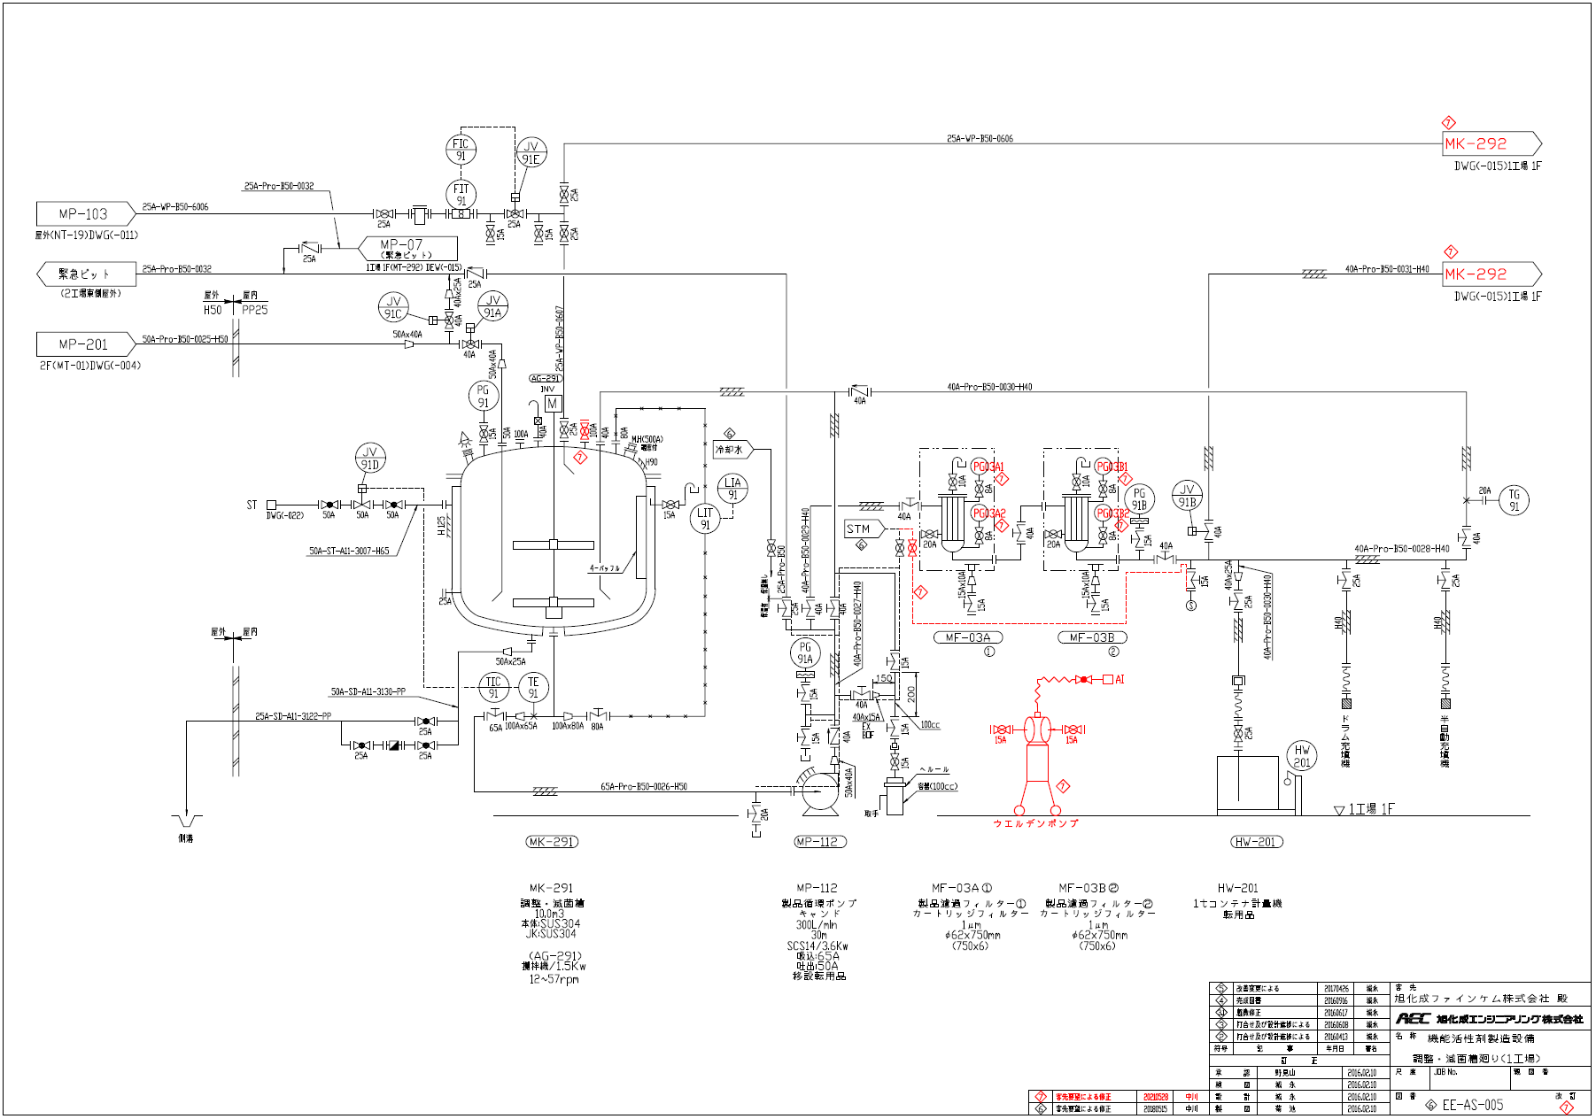

充填工程にて1Bにて差圧が立ちフィルター交換が必要となっている。
(通常10B程度は問題無い)

グルタミン酸 Lot
126 | A30012 | A30011 | ACDS-L | 220630 | 220520 | 20942K | 20942K | 20942K | 20942K | 20942K | 21039K | 21045K | 041216 | A30011 | ACDS-L | 20230103 | 酸クロ仕込量減少傾向
127 | A30013 | A30012 | ACDS-L | 220630 | 220520 | 21045K | 21045K | 21045K | 21045K | 21045K | 21045K | 21045K | 041216 | A30012 | ACDS-L | 20230104 | 酸クロ仕込量減少傾向
128 | A30014 | A30013 | ACDS-L | 220630 | 220520 | 21045K | 21045K | 21045K | 21045K | 21045K | 21045K | 21045K | 050106 | A30013 | ACDS-L | 20230106 | 酸クロ仕込量減少傾向
129 | A30123 | A30122 | ACMT-L | 220703 | 220520 | 21134K | 21134K | 21134K | 21134K | 21134K | 21134K | 21134K | 050217 | A30122 | ACMT-L | 20230212
130 | A30124 | A30123 | ACDS-L | 220703 | 220520 | 21134K | 21134K | 21134K | 21134K | 21134K | 21134K | 21134K | 050217 | A30123 | ACDS-L | 20230212 | フィルター詰り発生 | 製品フィルターA・B交換実施 濾過不良のため
131 | A30125 | A30124 | ACDS-L | 220703 | 220520 | 21135K | 21135K | 21134K | 21134K | 21135K | 21135K | 21135K | 050217 | A30124 | ACDS-L | 20230214 | フィルター詰り発生 | A30124充填後製品フィルターAのみ交換
132 | A30126 | A30125 | ACDS-L | 220703 | 220520 | 21135K | 21135K | 21135K | 21135K | 21135K | 21135K | 21135K | 050217 | A30125 | ACDS-L | 20230301 | 水洗①にて水層②過剰仕込み | A30125充填後製品フィルターAのみ交換
133 | A30031 | A30126 | ACDS-L | 220703 | 220520 | 21135K | 21135K | 21135K | 21135K | 21135K | 21135K | 21135K | 050217 | A30126 | ACDS-L | 20230302 | フィルター詰り発生 | A30031充填後製品フィルターA・B交換(濾過不良の為)
134 | A30032 | A30031 | ACDS-L | 220703 | 220520 | 21135K | 21135K | 21135K | 21135K | 21135K | 21135K | 21135K | 050217 | A30032 | ACDS-L | 20230303 |  | 製品フィルターA・B交換実施 1B目異常なし
135 | A30033 | A30032 | ACDS-L | 220703 | 220520 | 21135K | 21136K | 21136K | 21136K | 21135K | 21136K | 31136K | 050304 | A30033 | ACDS-L | 20230304 | フィルター詰り発生 | 13本目充填後製品フィルターAのみ交換。洗浄後Aのみ交換
136 | A30034 | A30033 | ACDS-L | 220703 | 220520 | 21136K | 21135K | 21135K | 21135K | 21135K | 21135K | 21135K | 050304 | A30034 | ACDS-L | 20230305 |  | A30034充填後製品フィルターAのみ交換
137 | A30035 | A30034 | ACDS-L | 220703 | 220520 | 21136K | 21136K | 21136K | 21136K | 21136K | 21136K | 21136K | 050304 | A30035 | ACDS-L | 20230306 |  | 27本目充填後製品フィルターAのみ交換
138 | A30147 | A30146 | ACMT-L | 220704 | 220801 | 30309K | 30309K | 30309K | 30306K | 30245K | 30245K | 30245K | 230420 | A30147 | ACDS-L | 20230415
 | A30148 | A30147 | ACMT-L | 220705 | 220801 | 30245K | 30306K | 30306K | 30245K | 30306K | 30245K | 30306K | 230420 | A30148 | ACDS-L | 20230501
原料(MSG)のLotが変わったタイミングでフィルター詰りが発生している可能性有り
→原料検査成績書に記載の項目では特に異常なし

 |  | 2023.4.28～生産分

140 | A30051 | A30148 | ACMT-L | 220705 | 220801 | 30306K | 30306K | 30245K | 30306K | 30245K | 30306K | 30306K | 230429 | A30148 | ACDS-L | 20230502
141 | A30052 | A30051 | ACDS-L | 220704 | 220520 | 30306K | 30306K | 30306K | 30306K | 30306K | 30306K | 30306K | 230429 | A30051 | ACDS-L | 20230503
142 | A30053 | A30052 | ACDS-L | 220705 | 220520・220801 | 30306K | 30306K | 30306K | 30306K | 30306K | 30306K | 30306K | 230429 | A30052 | ACDS-L | 20230504
143 | A30054 | A30053 | ACDS-L | 220705 | 220801 | 30306K | 30306K | 30306K | 30306K | 30306K | 30309K | 30306K | 230429 | A30053 | ACDS-L | 20230505
144 | A30055 | A30054 | ACDS-L | 220705 | 220801 | 30309K | 30309K | 30309K | 30309K | 30306K | 0 | 0 | 0 | 0 | 0 | 0
原料(MSG)のLot変更後、フィルター詰まり無し

原料試験成績表

 | 3.4

A30124フィルター詰まり反応確認OH仕込量増減について
活性剤メンバーの皆さま / 大浦 お疲れさまです。 表題の件につきまして、 ACDS-L A30124において ・塩化時 24%NaOH仕込量 低下(参考値・-2σ外れ) ・留去終点pH 低下(参考値・-2σ外れ) ・留去pH調整時 24%NaOH仕込量 増加(参考値・+2σ外れ) が発生しております。(詳細：添付資料) 留去中のpHが低いことで遊離脂肪酸増加が懸念されます。 今回、24%NaOHの仕込量の増減が起こった原因を調査するため 気がかり等がないか確認していただけないでしょうか？ (例)インラインpHと卓上pH計のずれ、循環が問題なくできていたか・・・など 確認の結果をメールか電話にてご報告ください。
【塩化】24%NaOH仕込量(L)
 | 仕込量 | 平均 | +2σ | -2σ | 参考値
A20051 | 1200 | 1202.6666667 | 1298.1345652 | 1107.1987681 | 1081
A20052 | 1236 | 1202.6666667 | 1298.1345652 | 1107.1987681 | 1081
A20154 | 1285 | 1202.6666667 | 1298.1345652 | 1107.1987681 | 1081
A20155 | 1311 | 1202.6666667 | 1298.1345652 | 1107.1987681 | 1081
A20061 | 1233 | 1202.6666667 | 1298.1345652 | 1107.1987681 | 1081
A20062 | 1222 | 1202.6666667 | 1298.1345652 | 1107.1987681 | 1081
A20063 | 1130 | 1202.6666667 | 1298.1345652 | 1107.1987681 | 1081
A20064 | 1232 | 1202.6666667 | 1298.1345652 | 1107.1987681 | 1081
A20065 | 1222 | 1202.6666667 | 1298.1345652 | 1107.1987681 | 1081
A20066 | 1230 | 1202.6666667 | 1298.1345652 | 1107.1987681 | 1081
A20067 | 1183 | 1202.6666667 | 1298.1345652 | 1107.1987681 | 1081
A20068 | 1231 | 1202.6666667 | 1298.1345652 | 1107.1987681 | 1081
A20069 | 1186 | 1202.6666667 | 1298.1345652 | 1107.1987681 | 1081
A20160 | 1170 | 1202.6666667 | 1298.1345652 | 1107.1987681 | 1081
A20161 | 1202 | 1202.6666667 | 1298.1345652 | 1107.1987681 | 1081
A20074 | 1191 | 1202.6666667 | 1298.1345652 | 1107.1987681 | 1081
A20075 | 1220 | 1202.6666667 | 1298.1345652 | 1107.1987681 | 1081
A20076 | 1202 | 1202.6666667 | 1298.1345652 | 1107.1987681 | 1081
A20077 | 1191 | 1202.6666667 | 1298.1345652 | 1107.1987681 | 1081
A20078 | 1208 | 1202.6666667 | 1298.1345652 | 1107.1987681 | 1081
A20079 | 1193 | 1202.6666667 | 1298.1345652 | 1107.1987681 | 1081
A20170 | 1220 | 1202.6666667 | 1298.1345652 | 1107.1987681 | 1081
A20171 | 1214 | 1202.6666667 | 1298.1345652 | 1107.1987681 | 1081
A20083 | 1244 | 1202.6666667 | 1298.1345652 | 1107.1987681 | 1081
A20084 | 1250 | 1202.6666667 | 1298.1345652 | 1107.1987681 | 1081
A20085 | 1234 | 1202.6666667 | 1298.1345652 | 1107.1987681 | 1081
A20086 | 1231 | 1202.6666667 | 1298.1345652 | 1107.1987681 | 1081
A20087 | 1216 | 1202.6666667 | 1298.1345652 | 1107.1987681 | 1081
A20088 | 1175 | 1202.6666667 | 1298.1345652 | 1107.1987681 | 1081
A20089 | 1240 | 1202.6666667 | 1298.1345652 | 1107.1987681 | 1081
A21001 | 1200 | 1202.6666667 | 1298.1345652 | 1107.1987681 | 1081
A21002 | 1121 | 1202.6666667 | 1298.1345652 | 1107.1987681 | 1081
A21003 | 1217 | 1202.6666667 | 1298.1345652 | 1107.1987681 | 1081
A30011 | 1170 | 1202.6666667 | 1298.1345652 | 1107.1987681 | 1081
A30012 | 1145 | 1202.6666667 | 1298.1345652 | 1107.1987681 | 1081
A30013 | 1173 | 1202.6666667 | 1298.1345652 | 1107.1987681 | 1081
A30014 | 1213 | 1202.6666667 | 1298.1345652 | 1107.1987681 | 1081
A30123 | 1142 | 1202.6666667 | 1298.1345652 | 1107.1987681 | 1081
A30124 | 1021 | 1202.6666667 | 1298.1345652 | 1107.1987681 | 1081
【留去終点】pH
 | pH | 平均 | +2σ | -2σ | 参考値 | 参考値
A20051 | 6.598 | 6.5656666667 | 6.908455331 | 6.2228780024 | 6.4 | 6.6
A20052 | 6.56 | 6.5656666667 | 6.908455331 | 6.2228780024 | 6.4 | 6.6
A20154 | 6.539 | 6.5656666667 | 6.908455331 | 6.2228780024 | 6.4 | 6.6
A20155 | 6.68 | 6.5656666667 | 6.908455331 | 6.2228780024 | 6.4 | 6.6
A20061 | 6.541 | 6.5656666667 | 6.908455331 | 6.2228780024 | 6.4 | 6.6
A20062 | 6.6 | 6.5656666667 | 6.908455331 | 6.2228780024 | 6.4 | 6.6
A20063 | 6.36 | 6.5656666667 | 6.908455331 | 6.2228780024 | 6.4 | 6.6
A20064 | 6.753 | 6.5656666667 | 6.908455331 | 6.2228780024 | 6.4 | 6.6
A20065 | 6.66 | 6.5656666667 | 6.908455331 | 6.2228780024 | 6.4 | 6.6
A20066 | 6.66 | 6.5656666667 | 6.908455331 | 6.2228780024 | 6.4 | 6.6
A20067 | 6.657 | 6.5656666667 | 6.908455331 | 6.2228780024 | 6.4 | 6.6
A20068 | 6.62 | 6.5656666667 | 6.908455331 | 6.2228780024 | 6.4 | 6.6
A20069 | 6.62 | 6.5656666667 | 6.908455331 | 6.2228780024 | 6.4 | 6.6
A20160 | 6.62 | 6.5656666667 | 6.908455331 | 6.2228780024 | 6.4 | 6.6
A20161 | 6.62 | 6.5656666667 | 6.908455331 | 6.2228780024 | 6.4 | 6.6
A20074 | 6.66 | 6.5656666667 | 6.908455331 | 6.2228780024 | 6.4 | 6.6
A20075 | 6.64 | 6.5656666667 | 6.908455331 | 6.2228780024 | 6.4 | 6.6
A20076 | 6.725 | 6.5656666667 | 6.908455331 | 6.2228780024 | 6.4 | 6.6
A20077 | 6.549 | 6.5656666667 | 6.908455331 | 6.2228780024 | 6.4 | 6.6
A20078 | 6.67 | 6.5656666667 | 6.908455331 | 6.2228780024 | 6.4 | 6.6
A20079 | 6.654 | 6.5656666667 | 6.908455331 | 6.2228780024 | 6.4 | 6.6
A20170 | 6.697 | 6.5656666667 | 6.908455331 | 6.2228780024 | 6.4 | 6.6
A20171 | 6.67 | 6.5656666667 | 6.908455331 | 6.2228780024 | 6.4 | 6.6
A20083 | 6.73 | 6.5656666667 | 6.908455331 | 6.2228780024 | 6.4 | 6.6
A20084 | 6.19 | 6.5656666667 | 6.908455331 | 6.2228780024 | 6.4 | 6.6
A20085 | 6.75 | 6.5656666667 | 6.908455331 | 6.2228780024 | 6.4 | 6.6
A20086 | 6.082 | 6.5656666667 | 6.908455331 | 6.2228780024 | 6.4 | 6.6
A20087 | 6.64 | 6.5656666667 | 6.908455331 | 6.2228780024 | 6.4 | 6.6
A20088 | 6.55 | 6.5656666667 | 6.908455331 | 6.2228780024 | 6.4 | 6.6
A20089 | 6.63 | 6.5656666667 | 6.908455331 | 6.2228780024 | 6.4 | 6.6
A21001 | 6.66 | 6.5656666667 | 6.908455331 | 6.2228780024 | 6.4 | 6.6
A21002 | 6.46 | 6.5656666667 | 6.908455331 | 6.2228780024 | 6.4 | 6.6
A21003 | 6.76 | 6.5656666667 | 6.908455331 | 6.2228780024 | 6.4 | 6.6
A30011 | 6.446 | 6.5656666667 | 6.908455331 | 6.2228780024 | 6.4 | 6.6
A30012 | 6.491 | 6.5656666667 | 6.908455331 | 6.2228780024 | 6.4 | 6.6
A30013 | 6.52 | 6.5656666667 | 6.908455331 | 6.2228780024 | 6.4 | 6.6
A30014 | 6.43 | 6.5656666667 | 6.908455331 | 6.2228780024 | 6.4 | 6.6
A30123 | 6.399 | 6.5656666667 | 6.908455331 | 6.2228780024 | 6.4 | 6.6
A30124 | 5.97 | 6.5656666667 | 6.908455331 | 6.2228780024 | 6.4 | 6.6
【留去後】24%NaOH仕込量(L)
 | NaOH仕込量 | 平均 | +2σ | -2σ | 参考値
A20051 | 55 | 27.435897436 | 95.613335424 | -40.741540552 | 70
A20052 | 46 | 27.435897436 | 95.613335424 | -40.741540552 | 70
A20154 | 58 | 27.435897436 | 95.613335424 | -40.741540552 | 70
A20155 | 5 | 27.435897436 | 95.613335424 | -40.741540552 | 70
A20061 | 17 | 27.435897436 | 95.613335424 | -40.741540552 | 70
A20062 | 13 | 27.435897436 | 95.613335424 | -40.741540552 | 70
A20063 | 104 | 27.435897436 | 95.613335424 | -40.741540552 | 70
A20064 | 0 | 27.435897436 | 95.613335424 | -40.741540552 | 70
A20065 | 20 | 27.435897436 | 95.613335424 | -40.741540552 | 70
A20066 | 10 | 27.435897436 | 95.613335424 | -40.741540552 | 70
A20067 | 9 | 27.435897436 | 95.613335424 | -40.741540552 | 70
A20068 | 12 | 27.435897436 | 95.613335424 | -40.741540552 | 70
A20069 | 14 | 27.435897436 | 95.613335424 | -40.741540552 | 70
A20160 | 14 | 27.435897436 | 95.613335424 | -40.741540552 | 70
A20161 | 22 | 27.435897436 | 95.613335424 | -40.741540552 | 70
A20074 | 12 | 27.435897436 | 95.613335424 | -40.741540552 | 70
A20075 | 16 | 27.435897436 | 95.613335424 | -40.741540552 | 70
A20076 | 0 | 27.435897436 | 95.613335424 | -40.741540552 | 70
A20077 | 38 | 27.435897436 | 95.613335424 | -40.741540552 | 70
A20078 | 9 | 27.435897436 | 95.613335424 | -40.741540552 | 70
A20079 | 15 | 27.435897436 | 95.613335424 | -40.741540552 | 70
A20170 | 1 | 27.435897436 | 95.613335424 | -40.741540552 | 70
A20171 | 9 | 27.435897436 | 95.613335424 | -40.741540552 | 70
A20083 | 0 | 27.435897436 | 95.613335424 | -40.741540552 | 70
A20084 | 6 | 27.435897436 | 95.613335424 | -40.741540552 | 70
A20085 | 0 | 27.435897436 | 95.613335424 | -40.741540552 | 70
A20086 | 6 | 27.435897436 | 95.613335424 | -40.741540552 | 70
A20087 | 7 | 27.435897436 | 95.613335424 | -40.741540552 | 70
A20088 | 40 | 27.435897436 | 95.613335424 | -40.741540552 | 70
A20089 | 18 | 27.435897436 | 95.613335424 | -40.741540552 | 70
A21001 | 17 | 27.435897436 | 95.613335424 | -40.741540552 | 70
A21002 | 81 | 27.435897436 | 95.613335424 | -40.741540552 | 70
A21003 | 0 | 27.435897436 | 95.613335424 | -40.741540552 | 70
A30011 | 41 | 27.435897436 | 95.613335424 | -40.741540552 | 70
A30012 | 32 | 27.435897436 | 95.613335424 | -40.741540552 | 70
A30013 | 57 | 27.435897436 | 95.613335424 | -40.741540552 | 70
A30014 | 30 | 27.435897436 | 95.613335424 | -40.741540552 | 70
A30123 | 57 | 27.435897436 | 95.613335424 | -40.741540552 | 70
A30124 | 179 | 27.435897436 | 95.613335424 | -40.741540552 | 70

 | 仕込量 | 1021 | L | pH | 5.97 | 仕込量 | 179 | L
 | 参考値 | 1081 | L | 参考値 | 6.4~6.6 | 参考値 | 70 | L
 | 平均 | 1202 | L | 平均 | 6.57 | 平均 | 27 | L
 | -2σ | 1107 | L | -2σ | 6.23 | +2σ | 96 | L

洗浄後MF-03A槽内
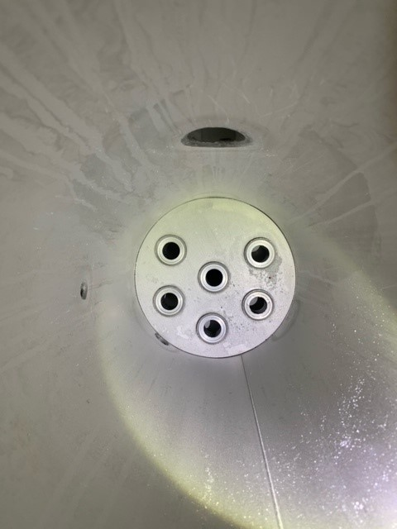
A30033充填後に2000L精製水洗浄実施。
洗浄水排水後のMF-03A槽内に製品の固形物等は見られなかった。

製品充填ライン液入り口

製品フィルターA凹み
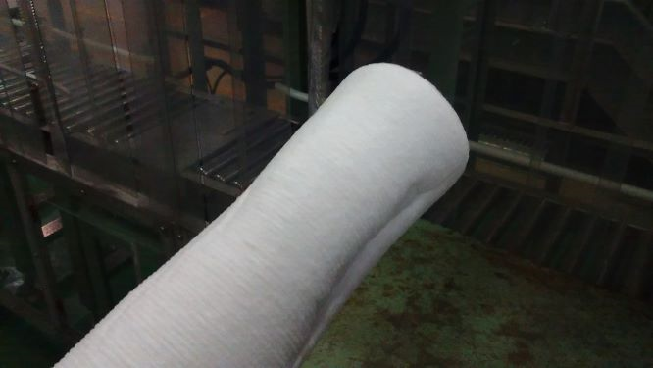
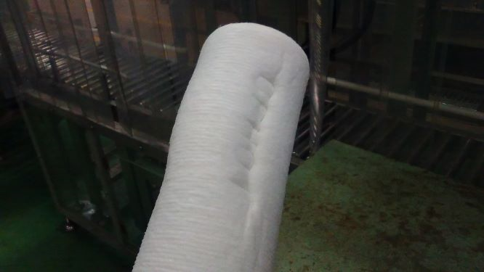

製品名：ACDS-L
Lot.No：A30035

①製品充填中に充填時間と充填ライン温度が徐々に低下し差圧も見られたため職長へ連絡。27本充填後に製品フィルターA側のみ交換。
②フィルター交換中に凹みがあるのを確認(1本のみ)
③6本中何処の箇所か上下どちらかは不明
④A30034充填後フィルタ－交換の際、新品フィルターに凹みの所見は見られない。

